상품제안서
유무선 C타입 고속보조배터리 10000mAh | 상품코드: F19153

 |  |  |  |  |  |  | 02-412-0044 | www.easy1.co.kr
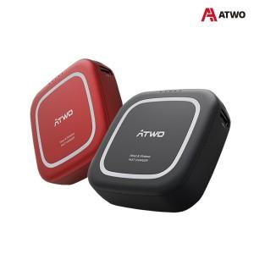

【상세/제작정보】

【인쇄/포장옵션】 | 레이저 / 포장지포장

【공급단가】 | 수량 | 30~ | 100~ | 300~ | 500~ | 1,000~
*VAT별도 | 블랙 | 32,180원 | 30,990원 | 29,800원 | 28,600원 | 27,890원
 | 레드 | 32,180원 | 30,990원 | 29,800원 | 28,600원 | 27,890원

【상품 URL】 | https://dev.easy1.co.kr:443/src/goods_detail.php?gdno=19153

